20180706_Open
账户信息汇总
期权自营现货账户306： |  | 期权做市期权账户316 |  | 期权做市期货账户2111
资金余额 | ¥17,440,711.21 | 资金余额 | ¥14,754,167.15 | 期货总持仓 |  | 多头 | 空头
ETF市值 | ¥18,156,527.14 | 可用金额 | ¥4,918,054.65 |  | IH 1807 | 17 | -5
总资产 | ¥110,610,932.73 | 保证金 | ¥9,836,112.50 |  | IH 1808 | 17 | -4
可用金额 | ¥92,454,405.59 | 配置文件限额 |  |  | IH 1809 | 1 | -3
配置文件限额 |  | 初始资金 | ¥12,089,896.15 |  | IH 1812 | 1 | -2
初始资金 | ¥111,491,673.37 | 日交易费 | ¥488.00
日回购利息 | ¥13,694.38 | 日成交张数 | 445
日回购本金 | ¥75,000,000.00 | 总交易费用 | ¥23,964.00 |  | 期货多头汇总 | 36
总回购利息 | ¥207,704.42 |  |  |  | 期货空头汇总 | -14
日交易费 | ¥1,676.72 |  |  | 期货持仓市值
总交易费用 | ¥43,850.12 |  |  |  | 多头持仓市值
ETF份额 |  |  |  |  | 空头持仓市值
2018年现货交易费用 |  |  |  |  | 轧差市值 | ¥-
2018回购利息 |  |  |  | 初始资金 |  | ¥6,728,816.64
 |  |  |  | 当前账户余额 |  | ¥936,692.17
 |  |  |  | 保证金 |  | ¥3,789,747.00
 |  |  |  | 盈亏 |  | ¥-2,002,377.47
 |  |  |  | 手续费合计
 |  |  |  |  | 客户手续费 | ¥10,804.74
 |  |  |  |  | 交割费用
 |  |  |  |  | 委托费用
资金情况汇总 |  |  |  |  | 汇总 | ¥11,259.96
投入本金总额 | ¥130,310,386.16 |  |  |  | 昨日交易费用 | ¥455.22
使用资金总额 | ¥31,782,386.64 |  |  |  | 2018年期货交易费用
交易费用总额 | ¥79,074.08
昨日交易费用汇总 | ¥2,619.94

期权信息汇总
期权合约持仓 |  | 风险敞口指标 |  | Volatility |  | Volatility Yestoday
7月 | 1,646 | Cash Delta | ¥1,333,512.00 | 7月 | 29.54 | 6月 | 28.08
8月 | 553 | C.Gamma 1% | 532,053.00 | 8月 | 26.29 | 7月 | 26.08
9月 | 1,675 | Vega | 422.00 | 9月 | 25.52 | 9月 | 25.21
12月 | 1,762 | Theta | ¥-1,843.00 | 12月 | 25.54 | 12月 | 24.93
汇总 | 5,636
多头持仓 | 2,406 | 盈亏指标 |  | Base Offsets
空头持仓 | -5,636 | 理论盈亏 | ¥3,763,807.00 | 7月 | 0.000
 |  | 当日理论盈亏 | ¥31,917.00 | 8月 | 0.000
上日期权持仓 |  | 每日交易盈亏 | ¥35,493.00 | 9月 | 0.000
7月 |  | 每日持仓盈亏 | ¥-3,577.00 | 12月 | 0.006
8月 |  | 2018年度自营盈亏 | ¥1,133,557.00
9月 |  | 2018年度做市盈亏 | 2,630,250.00 | Futures Offsets
12月 |  | 隐含理论盈亏 | ¥3,797,582.00 |  | IH | IF | IC
汇总 | 0 | 隐含自营盈亏 | ¥1,167,332.00 | 7月 | 0 | 0 | 0
 |  |  |  | 8月 | -5 | -20 | -44
 |  | 恒泰盈亏 |  | 9月 | -14 | -38 | -83
 |  | 手续费 |  | 12月 | -13 | -59 | -183
 |  | 五月 | 14,131.72
 |  | 六月 | 45,837.61 | Futures Basis
 |  | 七月 | 9,930.30 |  | 最新价基差 | 修复基差 | ETF基差 | 分红
 |  | 汇总 | 69,899.63
 |  | 盈亏 |  | IH1807 | -22.43 | -0.81 | -22.4 | 21.62
 |  | 五月 | 88,041.33 | IH1808 | -29.63 | -1.37 | -22.9 | 28.26
 |  | 六月 | 468,924.39 | IH1809 | -34.43 | -1.63 | -23.2 | 32.8
 |  | 七月 | 364,618.08 | IH1812 | -33.63 | 0.78 | -20.8 | 34.41
 |  | 汇总 | 921,583.80
 |  |  |  | IF1807 | -33.15 | -1.68 |  | 31.47
 |  |  |  | IF1808 | -51.95 | -13.12 |  | 38.83
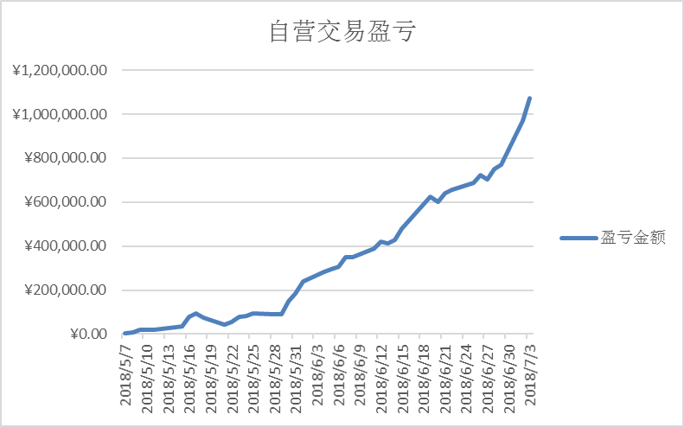
 |  |  |  | IF1809 | -69.95 | -27.51 |  | 42.44
 |  |  |  | IF1812 | -90.95 | -48.51 |  | 42.44

 |  |  |  | IC1807 | -35.94 | -12.91 |  | 23.03
 |  |  |  | IC1808 | -78.34 | -52.18 |  | 26.16
 |  |  |  | IC1809 | -124.54 | -97.97 |  | 26.57
 |  |  |  | IC1812 | -223.94 | -207.37 |  | 26.57

